园建工程+安装
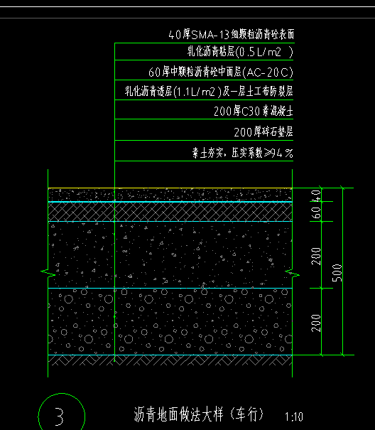
价格清单（伊河湾项目展示区景观停车场及EPDM地垫等零星工程合同）-园建工程
序号 | 工程项目名称 | 工程内容 | 单位 | 合同工程量 g | 第一次进度款工程量20230613 g | 其中：各子项构成（元） |  |  |  |  | 合同含税综合单价(元) | 合价(元) | 第一次进度款含税综合单价(元)20230613 | 品牌
 |  |  |  |  |  | 人工费 a | 主材费 b | 机械、辅材及其他c | 综合费 d=(a+b+c)*费率 | 税金 e=(a+b+c+d)*费率
 |  |  |  |  |  |  |  |  | 0.20 | 0.09
一 | 铺装
 | 车行道地面铺装
1 | 素土夯实 | 1.密实度要求:夯实系数≥94% 2.夯填材料种类:素土夯实 3.含铺设夯填材料、强夯、夯填材料运输等 4.其他:满足相关规范及图纸设计要求 | m2 | 1316.53 | 1300.00 | 1.00 |  | 1.00 | 0.40 | 0.22 | 2.62 | 3444.04 | 3400.80
2 | 碎石垫层 | 1.垫层材料种类、配合比、厚度：200厚碎石垫层 2.含材料拌合、运输、铺设、压实等 3.其它：满足相关规范及图纸设计要求 | m3 | 263.31 | 236.00 | 50.00 | 200.00 | 40.00 | 58.00 | 31.32 | 379.32 | 99877.23 | 89519.52
3 | 混凝土垫层 | 1.混凝土强度等级：200厚C25素混凝土 2.混凝土运输、泵送、浇筑、养护 3.含模板及支撑制作、安装、拆除等一切措施 4.其他：满足相关规范及图纸设计要求 | m3 | 263.31 | 260.00 | 80.00 | 420.00 | 40.00 | 108.00 | 58.32 | 706.32 | 185978.29 | 183643.20
4 | 沥青面层 | 1.透层采用乳化沥青（1.1L/m2）及一层土工布防裂层，中面层采用60厚中颗粒沥青砼(AC-20C)，粘层采用乳化沥青(0.5L/m2 )，面层采用40厚SMA-13细颗粒沥青砼表面 2.含清理杂物、材料拌合、泵送、铺筑、碾压、养护、材料场内外运输 3.其他：满足相关规范及图纸设计要求 | m2 | 1316.53 | 1300.00 | 18.00 | 120.00 | 12.00 | 30.00 | 16.20 | 196.20 | 258303.19 | 255060.00
5 | 道牙 | 1.材质：600*150*250烧面芝麻灰立道牙（道牙甲供） 2.结合层：20厚1：2.5水泥砂浆 3.含基层清理、抹灰、铺设、磨边、嵌缝、材料运输等 4.其他：满足相关规范及图纸设计要求 | m | 122.60 | 122.00 | 13.50 | 0.00 | 9.00 | 4.50 | 2.43 | 29.43 | 3608.12 | 3590.46
6 | 弧形道牙 | 1.材质：600*150*250烧面芝麻灰立道牙（弧形段，道牙甲供） 2.结合层：20厚1：2.5水泥砂浆 3.含基层清理、抹灰、铺设、磨边、嵌缝、材料运输等 4.其他：满足相关规范及图纸设计要求 | m | 81.00 | 81.00 | 22.50 | 0.00 | 3.02 | 5.10 | 2.76 | 33.38 | 2703.79 | 2703.79
7 | 彩色热熔标线 | 1.200mm宽彩色热熔漆划线 2.含基层清理、放样、涂刷、养护、成品保护 3.其他：满足相关规范及图纸设计要求 | m | 581.29 | 581.00 | 2.25 | 15.00 | 1.50 | 3.75 | 2.03 | 24.53 | 14256.14 | 14249.03
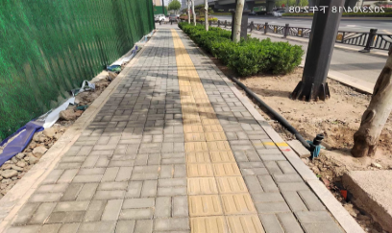
8 | 成品岗亭 | 1.材质：无详图，原宜阳项目岗亭刷漆翻新,铺红地毯 2.其他：宜阳运到项目，刷漆翻新 | 座 | 1.00 | 1.00 | 2311.42 | 4790.34 | 558.28 | 1532.01 | 827.28 | 10019.33 | 10019.33 | 10019.33 |  | 83271.928382
9 | 市政沥青路面拆除 | 暂定100mm沥青面层、700mm碎石垫层，砖渣开挖深度以现场实际开挖为主 | m2 | 85.29 | 85.00 | 46.90 |  | 117.25 | 32.83 | 17.73 | 214.70 | 18312.00 | 18249.74
10 | 垃圾外运 | 砼、碎石及沥青路面垃圾外运 | m3 | 144.83 | 144.83 |  |  |  |  |  | 40.00 | 5793.02 | 5793.20
11 | 市政透水砖拆除 | 透水砖保护性拆除、堆放至指定地点，码放整齐，150mm砼垫层破坏性拆除 | m2 | 248.05 | 248.50 | 44.26 |  | 55.20 | 19.89 | 10.74 | 130.09 | 32269.74 | 32328.28
12 | 道牙拆除 | 市政道牙 | m | 49.37 | 49.37 | 10.00 |  | 8.56 | 3.71 | 2.00 | 24.28 | 1198.53 | 1198.53
13 | 路灯移位 | 约11m高，报价综合考虑 | 盏 | 1.00 | 1.00 | 500.00 | 16.38 | 1000.00 | 303.28 | 163.77 | 1983.43 | 1983.43 | 1983.43
14 | 广告牌 | 6m高，报价综合考虑 | 座 | 1.00 |  | 2615.25 | 7569.00 | 286.61 | 2094.17 | 1130.85 | 13695.88 | 13695.88 | 0.00
 | 停车位 |  |  |  |  |  |  |  |  |  |  |  | 0.00
1 | 素土夯实 | 1.密实度要求:夯实系数≥93% 2.夯填材料种类:素土夯实 3.含铺设夯填材料、强夯、夯填材料运输等 4.其他:满足相关规范及图纸设计要求 | m2 | 273.73 | 273.73 | 1.00 |  | 1.00 | 0.40 | 0.22 | 2.62 | 716.08 | 716.08
2 | 碎石垫层 | 1.垫层材料种类、配合比、厚度：200厚碎石垫层 2.含材料拌合、运输、铺设、压实等 3.其它：满足相关规范及图纸设计要求 | m3 | 54.75 | 54.75 | 50.00 | 200.00 | 40.00 | 58.00 | 31.32 | 379.32 | 20766.25 | 20767.77
3 | 混凝土垫层 | 1.混凝土强度等级：200厚C25素混凝土 2.混凝土运输、泵送、浇筑、养护 3.含模板及支撑制作、安装、拆除等一切措施 4.其他：满足相关规范及图纸设计要求 | m3 | 54.75 | 54.75 | 80.00 | 420.00 | 40.00 | 108.00 | 58.32 | 706.32 | 38668.19 | 38671.02
4 | 混凝土垫层（车档垫层） | 1.混凝土强度等级：C15素混凝土 2.混凝土运输、泵送、浇筑、养护 3.含模板及支撑制作、安装、拆除等一切措施 4.其他：满足相关规范及图纸设计要求 | m3 | 0.25 | 0.25 | 80.00 | 410.00 | 40.00 | 106.00 | 57.24 | 693.24 | 174.70 | 173.31
5 | 沥青面层 | 1.透层采用乳化沥青（1.1L/m2）及一层土工布防裂层，中面层采用60厚中颗粒沥青砼(AC-20C)，粘层采用乳化沥青(0.5L/m2 )，面层采用40厚SMA-13细颗粒沥青砼表面 2.含清理杂物、材料拌合、泵送、铺筑、碾压、养护、材料场内外运输 3.其他：满足相关规范及图纸设计要求 | m2 | 273.73 | 273.73 | 18.00 | 120.00 | 12.00 | 30.00 | 16.20 | 196.20 | 53705.83 | 53705.83
6 | 成品车挡 | 1.材质：120*200*600成品车挡 2.其他：满足相关规范及图纸设计要求 | 个 | 42.00 | 42.00 | 13.19 | 45.36 |  | 11.71 | 6.32 | 76.58 | 3216.50 | 3216.50
7 | 道牙 | 1.材质：600*150*250烧面芝麻灰立道牙（道牙甲供） 2.结合层：20厚1：2.5水泥砂浆 3.含基层清理、抹灰、铺设、磨边、嵌缝、材料运输等 4.其他：满足相关规范及图纸设计要求 | m | 51.80 | 51.80 | 13.50 | 0.00 | 9.00 | 4.50 | 2.43 | 29.43 | 1524.47 | 1524.47
8 | 弧形道牙 | 1.材质：600*150*250烧面芝麻灰立道牙（弧形段道牙甲供） 2.结合层：20厚1：2.5水泥砂浆 3.含基层清理、抹灰、铺设、磨边、嵌缝、材料运输等 4.其他：满足相关规范及图纸设计要求 | m | 3.30 | 3.30 | 22.50 | 0.00 | 3.02 | 5.10 | 2.76 | 33.38 | 110.15 | 110.15
9 | 彩色冷喷漆划线 | 1.150mm宽浅蓝色冷喷漆划线 2.含基层清理、放样、涂刷、养护、成品保护 3.其他：满足相关规范及图纸设计要求 | m | 505.45 | 505.45 | 2.25 | 15.00 | 1.50 | 3.75 | 2.03 | 24.53 | 12396.26 | 12396.16
六 | 儿童活动场地及舞台空间 |  |  |  |  |  |  |  |  |  |  |  | 0.00
 | 儿童活动场地 |  |  |  |  |  |  |  |  |  |  |  | 0.00
1 | 夯实地基 | 1.密实度要求:夯实系数≥94% 2.夯填材料种类:素土夯实 3.含铺设夯填材料、强夯、夯填材料运输等 4.其他:满足相关规范及图纸设计要求 | m2 | 80.31 |  | 1.00 |  | 1.00 | 0.40 | 0.22 | 2.62 | 210.09 | 0.00
2 | EPDM橡胶地垫（造坡） | 1.现浇13厚EPDM安全橡胶垫（米黄色） 2、20厚1:2.5水泥砂浆找平层 3、100厚C30砼，C8@200单层双向 4、100厚级配碎石垫层 5、含基层清理、抹找平层、面层铺设、嵌缝、材料运输等 6、其他：满足相关规范及图纸设计要求 | m2 | 7.1592 | 7.2 | 35.00 | 170.00 | 30.00 | 47.00 | 25.38 | 307.38 | 2200.59 | 2213.14
3 | EPDM橡胶地垫 | 1.现浇13厚EPDM安全橡胶垫（米黄色） 2、抗裂钢丝挂网，丝径6mm16目 3、50厚细石砼找平层 4、80厚C20垫层 5、100厚碎石垫层 6、50*5厚通长原色不锈钢收边304 7、含基层清理、抹找平层、面层铺设、嵌缝、材料运输等 8、其他：满足相关规范及图纸设计要求 |  | 24.6308 | 24.6 | 30.00 | 140.00 | 30.00 | 40.00 | 21.60 | 261.60 | 6443.42 | 6435.36
4 | EPDM橡胶地垫（造坡） | 1.现浇13厚EPDM安全橡胶垫（浅橙色） 2、20厚1:2.5水泥砂浆找平层 3、100厚C30砼，C8@200单层双向 4、100厚级配碎石垫层 5、含基层清理、抹找平层、面层铺设、嵌缝、材料运输等 6、其他：满足相关规范及图纸设计要求 | m2 | 8.0384 | 8 | 35.00 | 170.00 | 30.00 | 47.00 | 25.38 | 307.38 | 2470.84 | 2459.04
5 | EPDM橡胶地垫 | 1.现浇13厚EPDM安全橡胶垫（浅橙色） 2、抗裂钢丝挂网，丝径6mm16目 4、50厚细石砼找平层 5、80厚C20垫层 6、100厚碎石垫层 7、50*5厚通长原色不锈钢收边304 8、含基层清理、抹找平层、面层铺设、嵌缝、材料运输等 9、其他：满足相关规范及图纸设计要求 | m2 | 28.332 | 28.4 | 30.00 | 140.00 | 30.00 | 40.00 | 21.60 | 261.60 | 7411.65 | 7429.44
6 | EPDM橡胶地垫（造坡） | 1.现浇13厚EPDM安全橡胶垫（浅蓝色） 2、20厚1:2.5水泥砂浆找平层 3、100厚C30砼，C8@200单层双向 4、100厚级配碎石垫层 5、含基层清理、抹找平层、面层铺设、嵌缝、材料运输等 6、其他：满足相关规范及图纸设计要求 | m2 | 12.1518 | 12.1 | 35.00 | 170.00 | 30.00 | 47.00 | 25.38 | 307.38 | 3735.22 | 3719.30
8 | 条形石座凳 | 1.30厚抛光面仿芝麻白水磨石饰面 2.C30钢筋混凝土，c8@150双层双向 3.100厚现浇C20混凝土 4.100厚级配碎石垫层 5.素土夯实,密实度大于95% 6.含基层清理、抹找平层、面层铺设、磨边、嵌缝、材料运输等 7.含混凝土运输、泵送、浇筑、养护。模板及支撑制作、安装、拆除等一切措施 8.其他：满足相关规范及图纸设计要求 | m | 11.31 | 28.4 | 130.00 | 700.00 | 50.00 | 176.00 | 95.04 | 1151.04 | 13018.26 | 32689.54
 | 舞台空间 |  |  |  |  |  |  |  | 0.00 | 0.00 |  | 0.00 | 0.00
1 | 夯实地基 | 1.密实度要求:夯实系数≥94% 2.夯填材料种类:素土夯实 3.含铺设夯填材料、强夯、夯填材料运输等 4.其他:满足相关规范及图纸设计要求 | m2 | 106.27 |  | 1.00 |  | 1.00 | 0.40 | 0.22 | 2.62 | 278.00 | 0.00
2 | EPDM橡胶地垫 | 1.现浇13厚EPDM安全橡胶垫（米黄色） 2、抗裂钢丝挂网，丝径6mm16目 3、50厚细石砼找平层 4、80厚C20垫层 5、100厚碎石垫层 6、50*5厚通长原色不锈钢收边304 7、含基层清理、抹找平层、面层铺设、嵌缝、材料运输等 8、其他：满足相关规范及图纸设计要求 | m2 | 64.88 | 64.9 | 30.00 | 140.00 | 30.00 | 40.00 | 21.60 | 261.60 | 16972.61 | 16977.84
3 | EPDM橡胶地垫 | 1.现浇13厚EPDM安全橡胶垫（浅橙色） 2、抗裂钢丝挂网，丝径6mm16目 3、50厚细石砼找平层 4、80厚C20垫层 5、100厚碎石垫层 6、50*5厚通长原色不锈钢收边304 7、含基层清理、抹找平层、面层铺设、嵌缝、材料运输等 8、其他：满足相关规范及图纸设计要求 | m2 | 37.6 | 37.6 | 30.00 | 140.00 | 30.00 | 40.00 | 21.60 | 261.60 | 9836.16 | 9836.16
4 | EPDM橡胶地垫 | 1.现浇13厚EPDM安全橡胶垫（浅蓝色） 2、抗裂钢丝挂网，丝径6mm16目 3、50厚细石砼找平层 4、80厚C20垫层 5、100厚碎石垫层 6、50*5厚通长原色不锈钢收边304 7、含基层清理、抹找平层、面层铺设、嵌缝、材料运输等 8、其他：满足相关规范及图纸设计要求 | m2 | 1.58 | 1.58 | 30.00 | 140.00 | 30.00 | 40.00 | 21.60 | 261.60 | 413.33 | 413.33
6 | EPDM橡胶地垫 | 1.13厚浅橙色EPDM橡胶地垫（浅橙色拱形） 2.30厚1：2.5水泥砂浆找平层 3.100厚C30混凝土，φ8@150双层双向 4.100厚级配碎石垫层 5.素土夯实,密实度大于95% 6.含基层清理、抹找平层、面层铺设、磨边、嵌缝、材料运输等 7.含混凝土运输、泵送、浇筑、养护，模板及支撑制作、安装、拆除等一切措施 | m2 | 2.21 | 2.21 | 30.00 | 140.00 | 30.00 | 40.00 | 21.60 | 261.60 | 578.14 | 578.14
十二 | 外摆设施 |  |  |  |  |  |  |  | 0.00 | 0.00 |  | 0.00 | 0.00
7 | 垃圾桶 | 1.材质：黑钛金不锈钢+香槟金色不锈钢 2.规格：600*400*1000 3.含选样、采购、运输、装卸、安装等工作内容 4.其他：满足相关规范及图纸设计要求 | 个 | 4.00 |  | 100.00 | 1100.00 | 80.00 | 256.00 | 138.24 | 1674.24 | 6696.96 | 0.00 | 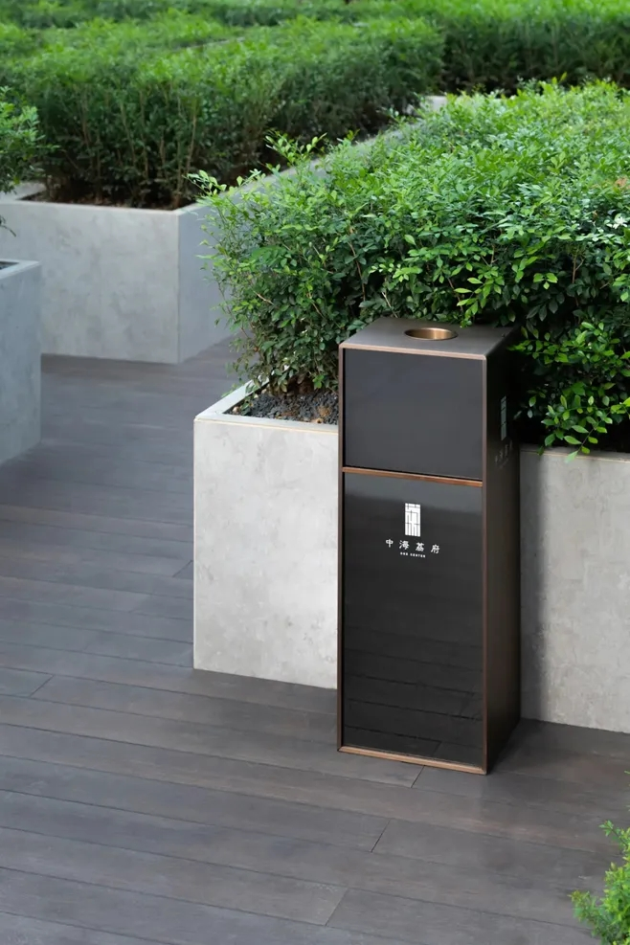 | 11118
8 | 组合桌椅 | 1.材质：热镀锌钢面喷深灰色氟碳漆 2.桌规格：φ550*600 3.椅规格：750*550*650 4.含选样、采购、运输、装卸、安装等工作内容 5.其他：满足相关规范及图纸设计要求 | 套 | 2.00 | 2.00 | 100.00 | 3500.00 | 10.00 | 722.00 | 389.88 | 4721.88 | 9443.76 | 9443.76 | 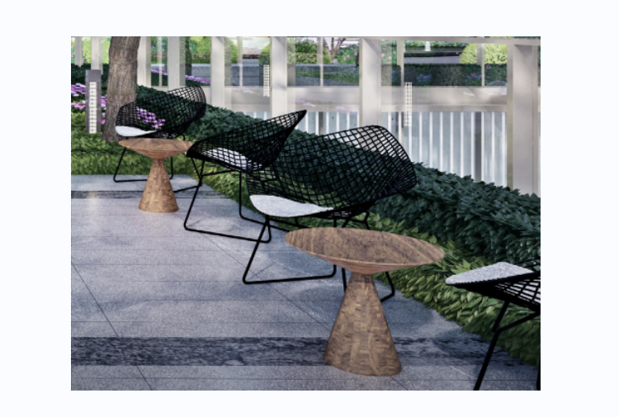
9 | 活动区箱子1 | 1.材质：热镀锌钢箱+面喷红、蓝、黄色氟碳漆 2.规格：850*850*850*3 3.含选样、采购、运输、装卸、安装等工作内容 4.其他：满足相关规范及图纸设计要求 | 个 | 1.00 |  | 100.00 | 1200.00 | 10.00 | 262.00 | 141.48 | 1713.48 | 1713.48 | 0.00
10 | 活动区箱子2 | 1.材质：热镀锌钢箱+面喷红、蓝、黄色氟碳漆 2.规格：720*720*720*3 3.含选样、采购、运输、装卸、安装等工作内容 4.其他：满足相关规范及图纸设计要求 | 个 | 3.00 |  | 100.00 | 1000.00 | 10.00 | 222.00 | 119.88 | 1451.88 | 4355.64 | 0.00
11 | 活动区箱子3 | 1.材质：热镀锌钢箱+面喷红、蓝、黄色氟碳漆 2.规格：600*600*600*3 3.含选样、采购、运输、装卸、安装等工作内容 4.其他：满足相关规范及图纸设计要求 | 个 | 2.00 |  | 100.00 | 800.00 | 10.00 | 182.00 | 98.28 | 1190.28 | 2380.56 | 0.00
12 | 儿童活动设施 | 含滑梯、攀爬管、攀爬钉、攀爬网 1.材质：滑梯、攀爬管、攀爬钉为热镀锌钢+面喷灰色氟碳漆，攀爬网为黑钛金不锈钢+香槟金色不锈钢 2.规格：滑梯3000*800*300，攀爬管3000*60*300，攀爬钉φ90*45/φ220*110/φ450*220/φ550*220 3.含选样、采购、运输、装卸、安装等工作内容 4.其他：满足相关规范及图纸设计要求 | 项 | 1.00 | 1.00 | 500 | 32000 | 800 | 6660.00 | 3596.40 | 43556.40 | 43556.40 | 43556.40 | 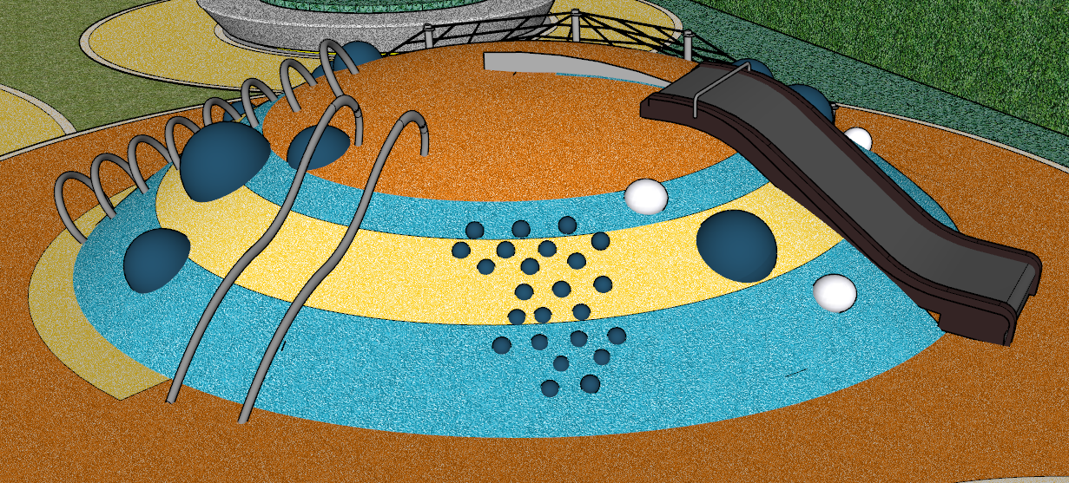 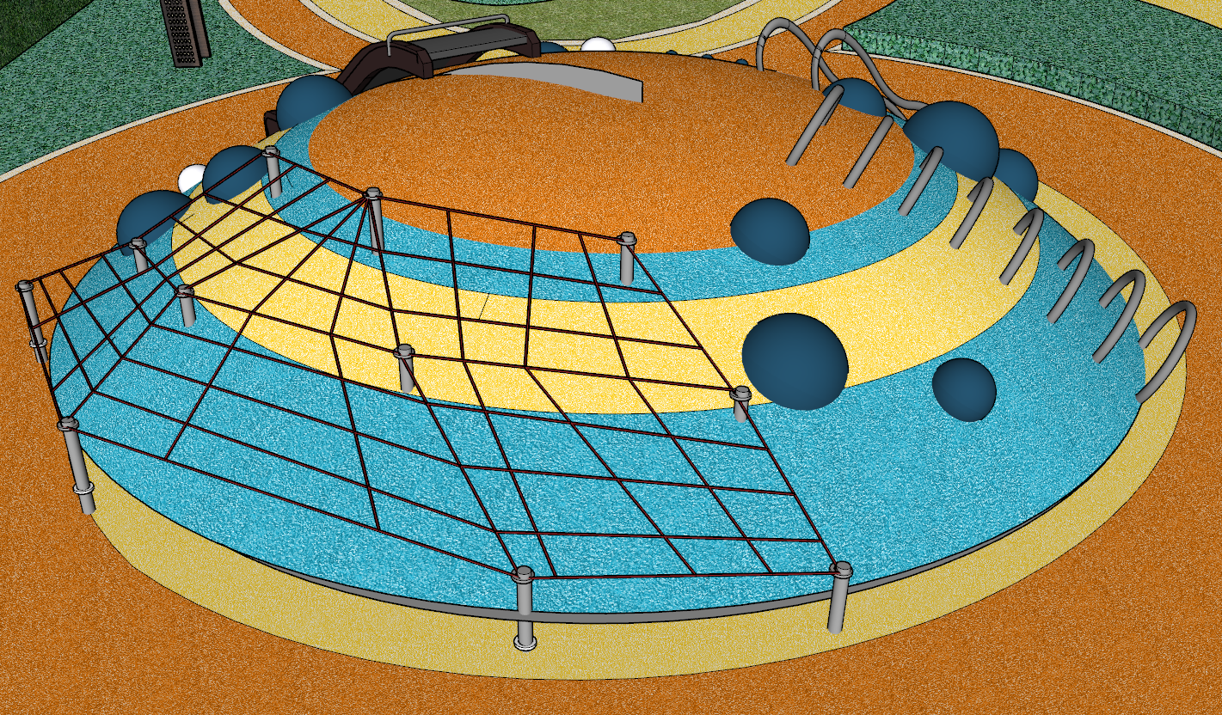
 | 停车场景观排水 |  |  |  |  |  |  |  |  | 0.00 |  | 0.00 | 0.00
1 | 塑料管 | 1.安装部位:室外 2.介质:排水 3.材质、规格:UPVC双壁波纹管 DN300 4.连接形式：承插口胶圈连接 6.管道检验及试验要求：含管道闭水试验 6.其他:满足相关规范及图纸设计要求 | m | 29.27 | 42.00 | 16.00 | 58.00 | 6.00 | 16.00 | 8.64 | 104.64 | 3062.81 | 4394.88
2 | 塑料管 | 1.安装部位:室外 2.介质:排水 3.材质、规格:UPVC排水管DN200 4.连接形式:粘接 5.含管道及管件安装,灌水试验. 6.其他:满足相关规范及图纸设计要求 | m | 74.14 | 36.00 | 13.00 | 70 | 3.00 | 17.20 | 9.29 | 112.49 | 8339.86 | 4049.57
3 | 塑料管 | 1.安装部位:室外 2.介质:排水 3.材质、规格:UPVC排水管DN100 4.连接形式:粘接 5.含管道及管件安装,灌水试验. 6.其他:满足相关规范及图纸设计要求 | m | 14.60 |  | 5.85 | 15 | 35.00 | 0.35 | 5.06 | 61.26 | 894.37 | 0.00
4 | 雨水口 | 1. 名称：雨水口 2..其他：满足相关规范及图纸设计要求 | 个 | 13.00 | 5.00 | 120.00 | 300 | 50.00 | 94.00 | 50.76 | 614.76 | 7991.88 | 3073.80
5 | 挖沟槽土方 | 1.土壤类别:一二类土 2.挖沟深度:1.0m 以内 3.其他:满足相关规范及图纸设计要求 | m3 | 2.29 | 2.29 | 2.29 |  | 5.13 | 1.48 | 0.80 | 9.71 | 22.23 | 22.23
6 | 回填方 | 1.密实度要求：夯填土 2.填方材料品种：原土回填 3.填方来源、运距：就进取土 4.含槽底夯实 5.其他:满足相关规范及图纸设计要求 | m3 | 86.29 | 86.29 | 13.72 |  | 7.56 | 4.26 | 2.30 | 27.83 | 2401.75 | 2401.82
7 | 回填方 | 1.垫层材料种类、配合比、厚度:砂垫层 2.材料品种、规格:采用颗粒小于40mm砂砾、压实度大于等于90% 3.厚度:10mm 4.含材料拌合、运输、铺设、压实等 5.其他:满足相关规范及图纸设计要求 | m3 | 9.59 | 8.59 | 74.93 | 131.64 | 2.91 | 41.90 | 22.62 | 274.00 | 2626.97 | 2353.66
 | 外网停车场排水 |  |  |  |  |  |  |  |  |  |  | 0.00 | 0.00
1 | 塑料管 | 1.安装部位:室外 2.介质:雨水 3.材质、规格:HDPE波纹管 DN300 4.连接形式：承插口胶圈连接 5.管道检验及试验要求：含管道闭水试验 6.其他:满足相关规范及图纸设计要求 | m | 12.99 | 13.00 | 41.19 | 61.29 | 3.59 | 21.21 | 11.46 | 138.74 | 1802.23 | 1803.61
2 | 塑料检查井 | 1.名称：塑料检查井 2.详图集08SS523《建筑小区塑料排水检查井》 3.含土方开挖及回填、含井盖及防坠网 4.其他：满足相关规范及图纸设计要求 | 座 | 5 | 2 | 107.72 | 551.76 | 0.32 | 131.96 | 71.26 | 863.02 | 4315.09 | 1726.04
3 | 挖沟槽土方 | 1.土壤类别:一二类土 2.挖沟深度:2.0m 以内 3.其他:满足相关规范及图纸设计要求 | m3 | 54.06 | 50.00 | 2.29 |  | 5.13 | 1.48 | 0.80 | 9.71 | 524.70 | 485.27
4 | 回填方 | 1.密实度要求：夯填土 2.填方材料品种：原土回填 3.填方来源、运距：就进取土 4.含槽底夯实 5.其他:满足相关规范及图纸设计要求 | m3 | 48.66 | 47.00 | 13.72 |  | 7.56 | 4.26 | 2.30 | 27.83 | 1354.32 | 1308.21
5 | 回填方 | 1.垫层材料种类、配合比、厚度:砂垫层 2.材料品种、规格:采用颗粒小于40mm砂砾、压实度大于等于90% 3.厚度:10mm 4.含材料拌合、运输、铺设、压实等 5.其他:满足相关规范及图纸设计要求 | m3 | 5.41 | 5.41 | 74.93 | 131.64 | 2.91 | 41.90 | 22.62 | 274.00 | 1481.33 | 1482.34
合计（元） |  |  |  |  |  |  |  |  |  |  |  | 949253.81 | 911873.45
注：1.综合单价包括且不限于人工、材料、机械、措施、检验检测、规费、管理费、利润、税金(增值税专用发票)、赶工措施、安全防护、现场文明施工措施、风险等全部费用。 2.本工程清单，无论是否存在缺项、漏项、工程量偏差，均视为乙方已综合考虑在固定合同总价内。

 |  |  |  |  |  |  |  |  |  |  |  |  |  | 1300

